Solicitud gráfica
 | Área: | Matemáticas |  |  | Fecha:
 | Grado: | 8 |  |  | 2016-02-10
 | Título del tema: | El razonamiento deductivo |  |  | ¿Cuaderno de estudio o recurso? | Recurso
 | Editor: | Josué Malagón |  |  | Motor del recurso | F6B

 | Código guión o recurso: | MA_08_08_CO_REC110 | ← Para determinar este código, visite la hoja de Ayuda
 |  |  |  |  | ESPECIFICACIÓN DE ARCHIVOS A ENTREGAR
Núm. | Archivo Shutterstock o ruta en web | Imagen para: | Tipo | Ubicación de la imagen en el recurso F6B | Nombre imagen SMALL | Tamaño imagen SMALL | Nombre imagen ZOOM | Tamaño imagen ZOOM | Descripción | Observaciones
IMG01 | 234306322 | Recurso F6B | Fotografía | Inicio (apaisado) | #N/A | #N/A | #N/A | #N/A | Por favor construir iconos de recurso basados en esta imagen
IMG02 | 158229164 | Recurso F6B | Fotografía | Inicio (apaisado) | #N/A | #N/A | #N/A | #N/A
IMG03 | 121961872 | Recurso F6B | Fotografía | Inicio (apaisado) | #N/A | #N/A | #N/A | #N/A
IMG04 | 129115079 | Recurso F6B | Ilustración | Contenido | MA_08_08_CO_REC110_IMG04n.jpg | 320 x 480 px | MA_08_08_CO_REC110_IMG04a.jpg | 800 x 458 px | En el globo de texto agregar la frase: Método directo | 
IMG05 | ver observaciones | Recurso F6B | Ilustración | Contenido | MA_08_08_CO_REC110_IMG05n.jpg | 320 x 480 px | MA_08_08_CO_REC110_IMG05a.jpg | 800 x 458 px | Letras en cursiva, los puntos preferiblemente de otro color, la idea es que se note que se esta resaltando el segemento de una recta infinita (por eso una parte es más gruesa que la otra), pero esto se puede resaltar con colores y no con el grosor de la recta.
IMG06 | ver observaciones | Recurso F6B | Ilustración | Contenido | MA_08_08_CO_REC110_IMG06n.jpg | 320 x 480 px | MA_08_08_CO_REC110_IMG06a.jpg | 800 x 458 px | La idea es que sean dos rectas que se intersecan en un punto, se resaltan los colores de los ángulso que son iguales. | 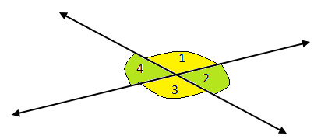
IMG07 | 135457706 | Recurso F6B | Ilustración | Contenido | MA_08_08_CO_REC110_IMG07n.jpg | 320 x 480 px | MA_08_08_CO_REC110_IMG07a.jpg | 800 x 458 px
IMG08 | ver observaciones | Recurso F6B | Ilustración | Contenido | MA_08_08_CO_REC110_IMG08n.jpg | 320 x 480 px | MA_08_08_CO_REC110_IMG08a.jpg | 800 x 458 px |  | 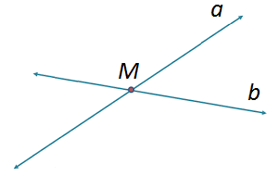
IMG09 | ver observaciones | Recurso F6B | Ilustración | Contenido | MA_08_08_CO_REC110_IMG09n.jpg | 320 x 480 px | MA_08_08_CO_REC110_IMG09a.jpg | 800 x 458 px | Por favor agregar cotas a las medidas de los lados, recordar que entre el número y la unidad de centimetros debe haber un espacio. | 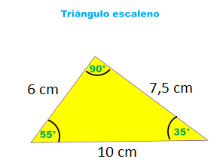
IMG10 | ver observaciones | Recurso F6B | Ilustración | Contenido | MA_08_08_CO_REC110_IMG10n.jpg | 320 x 480 px | MA_08_08_CO_REC110_IMG10a.jpg | 800 x 458 px | La idea es indicar que lados son iguales entre si, por eso se dejan en pares del mismo color, la señal de los ángulos rectos debe tener el mismo color en los 4, | 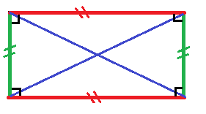

#REF! |  | #REF! |  |  | #REF! | #REF! | #REF! | #REF!

